写真（パンフレット用）
チーム名は記入されます。
No. | チーム名 |  |  |  |  |  | ふくしまミニバススポ少
コーチ |  |  | Ａコーチ |  |  |  |  | 【チーム紹介作成上の注意】
マネージャー |  |  | Ａマネージャー
N0 | 選 手 名 |  | ユニフォーム No. | 学年 | 身長 | 学校名 | 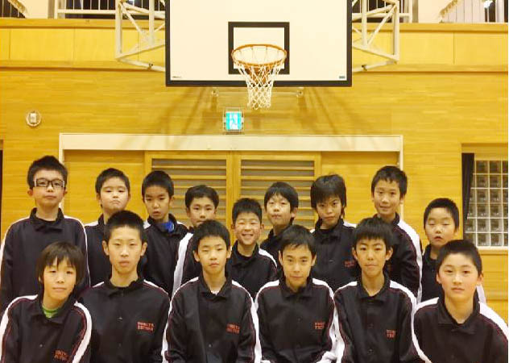 | ※左のメンバー表及びチーム紹介写真の部分を記入作成願います。
1 |  |  | 4 |  |  |  |  | ※メンバー表の氏名を入力する際は、氏と名の間を1文字あけてください。
サンプル
下のチーム構成は
リンクします。
2 |  |  | 5
3 |  |  | 6 |  |  |  |  | ※学校名を入力する際は、○○小とせず○○のみ入力してください。
チーム名写真を貼り付けてください。
4 |  |  | 7
5 |  |  | 8 |  |  |  |  | ※写真は、左程度の大きさとしてください。印刷は白黒となります。
6 |  |  | 9
7 |  |  | 10 |  |  |  |  | ※チーム名、スローガンの字体・大きさは自由としますが左のスペース
8 |  |  | 11
9 |  |  | 12 |  |  |  |  | に収まる程度としてください。
10 |  |  | 13
チームスローガン等を記入ください。
11 |  |  | 14 |  |  |  | 全力！出して頑張るぞ！！
12 |  |  | 15
13 |  |  | 16 |  |  |  |  | 7月6日（土）迄参加申込書と一緒に県北競技委員長宛に！！
14 |  |  | 17
15 |  |  | 18

No. | チーム名 | 0
コーチ |  |  | Ａコーチ
マネージャー |  |  | Ａマネージャー
N0 | 選 手 名 |  | ユニフォーム No. | 学年 | 身長 | 学校名
1 |  |  | 4
2 |  |  | 5
⇐チーム写真はこちらに
貼付けして下さい
⇐チームスローガンはここに
書き込みして下さい
3 |  |  | 6
4 |  |  | 7
5 |  |  | 8
6 |  |  | 9
7 |  |  | 10
8 |  |  | 11
9 |  |  | 12
10 |  |  | 13
11 |  |  | 14
12 |  |  | 15
13 |  |  | 16
14 |  |  | 17
15 |  |  | 18

